包装资料
附件2:
产品和包装等方面要求
一、所有产品的颜色都要用西语标识。
二、外箱体积应和产品相吻合，产品包装箱内不得有过多空隙，外箱必须完好，材料为内外五层牛皮纸七层外贸专用纸箱，
中间要有三层强化纸，厚度要达到8mm。打包带四条，纸箱角上胶带贴牢，打“工”字型胶带，唛头直接印刷在纸箱上。
三、每箱要求混色混码规格装箱，严格按照订单配码率装箱。（内盒一定不能偏大或偏小）
四、外箱印刷。 |  |  |  | 外箱正唛印刷图例
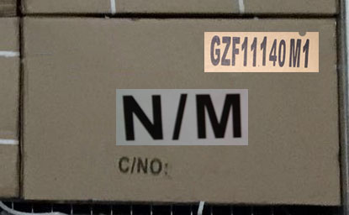
正唛： | 客户款号印在中间（字体必须加大）
 |  |  |  |  |  |  | 字体要加大

 | C/NO：（序列号）

 | 序列号按款号变流水号

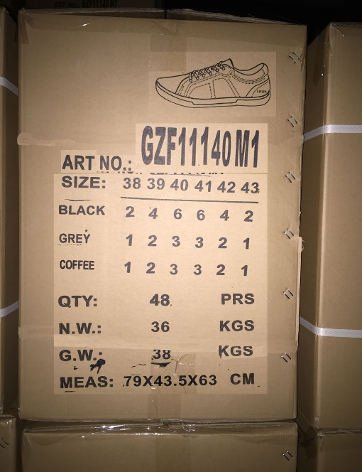
侧唛：
图例

 |  |  | 在外箱的侧唛，款号
 |  |  | 的右上角，印上对应
 |  |  | 装箱的鞋子图案

 |  |  | 此处的款号必须加大

 |  |  | 配码、毛净重、箱规等要直接印出来，不可手写

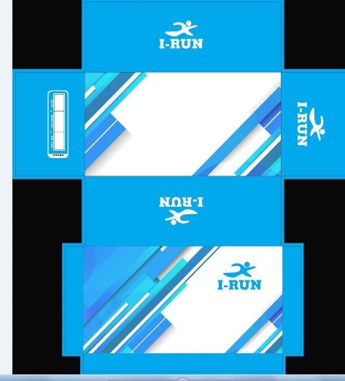
 |  |  | 内盒与外箱颜色用西语表示
五、内盒包装。
男鞋（38-45#） |  |  | 男大童（36-41#）

 |  |  | 内盒颜色均参考此宝蓝色，图案不变
 |  |  | FB-888-31#宝蓝色

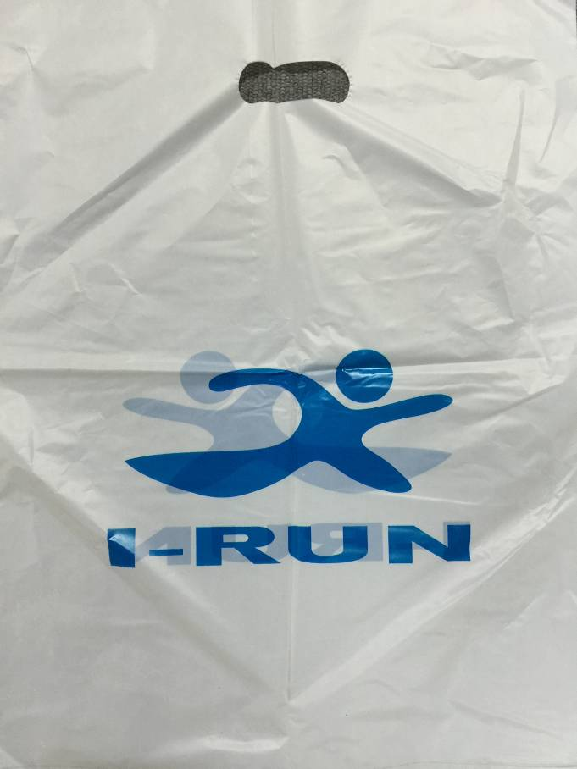
 | 纸盒质量要好，纸板要硬，胶水要粘好，绝对不能散架。 |  |  |  |  | 手提袋
 | 爆破至少要达到6.5KG

1、每双鞋要塞满鞋头纸，以固定鞋头及鞋型的外型状，不能用土报纸。
2、每双鞋用拷贝纸装成“S”形放入内盒，并配2包有效的真防潮剂。
拷贝纸长度、宽度要足够盖住鞋子，拷贝纸上印天蓝色商标与LOGO
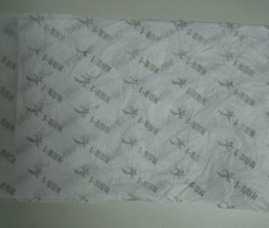

 |  | 印刷天蓝色商标与LOGO

 |  |  |  |  | 注意袋子不能掉色，颜色不能转移到鞋子上
3、鞋带必须穿过所有鞋眼。
4、每个内盒要配一个质量较好的塑料手提袋，整体用白色，LOGO与商标为内盒的天蓝色
5、鞋带：材质要织密，棉制鞋带，要求与原样一样材质。

六、硫化鞋中底鞋垫的商标印刷要求如下： |  |  |  |  | 订单使用楦长
 |  |  |  |  | 尺码 | 楦长（mm)
 |  |  |  |  | 35 | 230
 |  |  |  |  | 36 | 235
七、鞋舌烫标： |  |  |  |  | 37 | 240
鞋舌内里烫压洗水标 |  |  |  |  | 38 | 250
 |  |  |  |  | 39 | 255
 |  |  |  |  | 40 | 260
 |  |  |  |  | 41 | 265
 |  |  |  |  | 42 | 270
 |  |  |  |  | 43 | 275
 |  |  |  |  | 44 | 280
 |  |  |  |  | 45 | 285

 |  | 鞋子的款号和码数要随着变化

